상품제안서
브랜드 키캡 키링 | 상품코드: S47373

 |  |  |  |  |  |  | 02-713-8555 | www.synergygift.co.kr
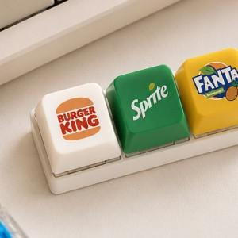

【상세/제작정보】 | <p><span style="font-size: 14pt;"></span><span style="font-size: 14pt;">* 본 상품은 키보드용 키캡이 아닌 키캡 디자인을 적용한 키링 상품으로, 실제 키보드에 장착하여 사용할 수 없습니다.</span><span style="font-size: 14pt;">​</span></p><p><span style="font-size: 14pt;">&nbsp;</span></p>

【인쇄/포장옵션】 | [키캡] 컬러승화전사, [스티커] 스티커 / OPP(비닐)

【공급단가】 | 수량 | 200~ | 500~ | 1,000~ | 3,000~ | 5,000~
*VAT별도 | 1구 | 2,670원 | 2,550원 | 2,480원 | 2,440원 | 2,390원
 | 2구 | 3,940원 | 3,760원 | 3,660원 | 3,600원 | 3,520원
 | 3구 | 5,250원 | 4,970원 | 4,840원 | 4,760원 | 4,660원
 | 4구 | 6,500원 | 6,200원 | 6,040원 | 5,940원 | 5,820원

【상품 URL】 | https://www.synergygift.co.kr:443/src/goods_detail.php?gdno=47373

